상품제안서
네이쳐 럭셔리 골프 우드 클럽 커버 | 상품코드: F26115

 |  |  |  |  |  |  | 02-412-0044 | www.easy1.co.kr
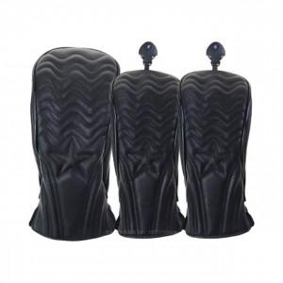

【상세/제작정보】

【인쇄/포장옵션】 | 실크 / 포장불가능

【공급단가】 | 수량 | 20~ | 50~ | 100~ | 300~ | 500~
*VAT별도 | 단가 | 35,250원 | 34,680원 | 33,840원 | 32,990원 | 32,430원

【상품 URL】 | http://www.easy1.co.kr/src/goods_detail.php?gdno=26115

